Anexo E, Hoja1
Formato para la sistematización de los diálogos ciudadanos y la Audiencia Pública de Rendición de cuentas
Nombre del espacio: UMV AL BARRIO -Colegios | Entidad: Unidad Administrtiva Especial de Rehabilitación y Mantenimiento Vial | Fecha: 26 de mayo de 2026 | Lugar/medio(plataforma): Colegio El Verjón EID
Hora de inicio: 11:00 a.m | Hora de finalización: 12:40 p.m | Número de asistentes: 33 estudiantes de grado 8 y 9
1. Temas presentados por el Directivo de la entidad durante la jornada
La jornada correspondiente a la Sesión I del “UMV al Barrio – Intervenciones en Colegios” se realizó el 26 de mayo de 2026, en el horario de 11:00 a.m. a 12:40 p.m., en las instalaciones del Colegio El Verjón, ubicado en el Kilómetro 13, vía Choachi Localidad de Chapinero. Como parte de la estrategia de convocatoria, se estableció contacto con la rectora de la institución educativa por medio de mensaje llamada telefónica. En conjunto con ella se definieron la fecha, la hora y el grupo de estudiantes que participarían en la actividad. Además, se le compartió la temática principal de la jornada, así como los aspectos logísticos necesarios para su adecuada organización y desarrollo. | Para dar inicio al espacio, se informó a los estudiantes sobre la entidad responsable de la visita y se presentaron las y los profesionales de la UAERMV. Posteriormente, se socializó con los estudiantes la temática central de la actividad que se iba a desarrollar. | Con el objetivo de promover la participación y el trabajo colaborativo, se realizó una jornada de intervención con los estudiantes del Colegio El Verjón, mediante actividades interactivas lideradas por el equipo de Participación Ciudadana de la UAERMV. Inicialmente, se explicó la dinámica de la jornada y se organizaron los estudiantes en grupos de trabajo. Cada equipo analizó problemáticas relacionadas con el espacio público y la movilidad, respondió preguntas de reflexión y, al finalizar, cada estudiante expresó un compromiso personal frente al cuidado del espacio público. Posteriormente, se desarrolló una actividad informativa sobre las funciones de entidades como la UAERMV, el IDU, la Secretaría Distrital de Movilidad, TransMilenio y otras instituciones vinculadas a la movilidad en Bogotá. Además, se proyectó un video sobre las labores que realiza la UMV en las vías de la ciudad. Finalmente, se realizó un juego competitivo de preguntas y respuestas por equipos, utilizando un tablero de triqui. La actividad incentivó la participación, el trabajo en equipo y el aprendizaje, culminando con un reconocimiento para el grupo ganador. | Para terminar la sesión se entregan se realizó la encuesta de satisfacción de espacios de participación ciudadana.
2. Inquietudes, observaciones o propuestas de la ciudadania |  | 3. Respuesta a las inquietudes presentadas | 4. Compromisos asumidos

5.Temas recurrentes :

 | 6. Agenda de la jornada Saludo y presentación. Socialización de la actividad. Primera actividad tarjetas que contienen problemáticas relacionadas con el espacio público para la movilidad. Segunda actividad socialización de la misionalidad de las entidades del Sector Movilidad. Tercera actividad proyección de un video explicativo sobre las funciones que realiza la UMV en el mantenimiento y mejoramiento de las vías de la ciudad. Última actividad dinámica grupal en la que cada equipo debía completar un triqui mientras respondía correctamente una serie de preguntas relacionadas con la temática de la jornada. Aplicación de encuestas de satisfacción del espacio. Despedida.
 | 7. Metodología del espacio: Para avanzar con el espacio, se llevó a cabo la metodología previamente diseñada para intervenciones en colegios. En esta sesión, se dialogó con las y los estudiantes y se organizó el entorno con el material reservado. Posteriormente, se contextualizó a los estudiantes de que la actividad iba a tener una introducción. • El taller inició la dinámica de la jornada y se organizaron los estudiantes en grupos de trabajo. Cada equipo analizó problemáticas relacionadas con el espacio público y la movilidad, respondió preguntas de reflexión y, al finalizar, cada estudiante expresó un compromiso personal frente al cuidado del espacio público. • Posteriormente, se desarrolló una actividad informativa sobre las funciones de entidades como la UAERMV, el IDU, la Secretaría Distrital de Movilidad, TransMilenio y otras instituciones vinculadas a la movilidad en Bogotá. Además, se proyectó un video sobre las labores que realiza la UMV en las vías de la ciudad. • Para finalizar, se realizó un juego competitivo de preguntas y respuestas por equipos, utilizando un tablero de triqui. La actividad incentivó la participación, el trabajo en equipo y el aprendizaje, culminando con un reconocimiento para el grupo ganador. Para el cierre de la actividad se resaltó la importancia de la participación ciudadana desde edades tempranas, como un elemento clave para la construcción de entornos más responsables, informados y comprometidos con el bienestar común.

 | 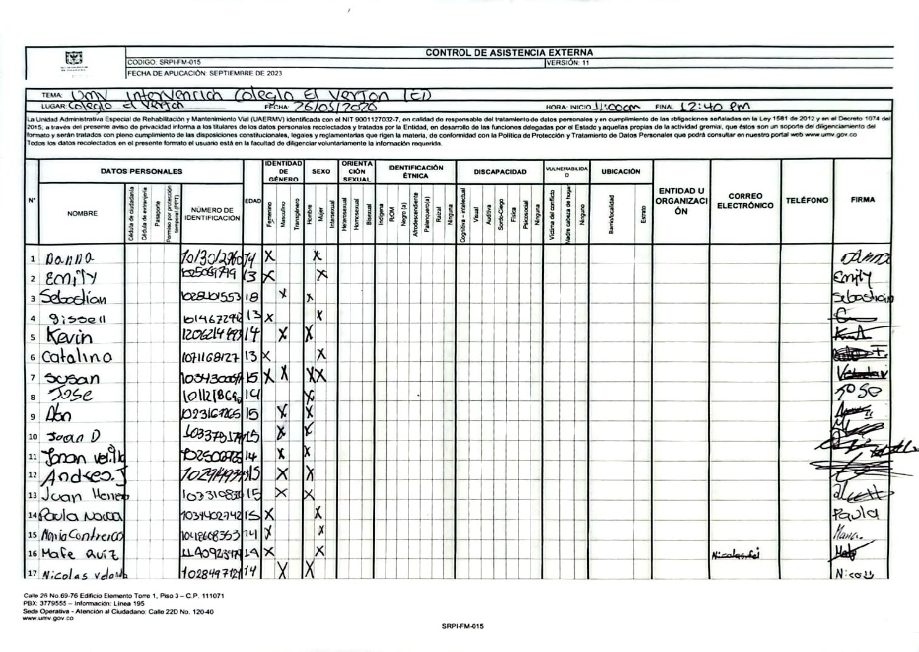 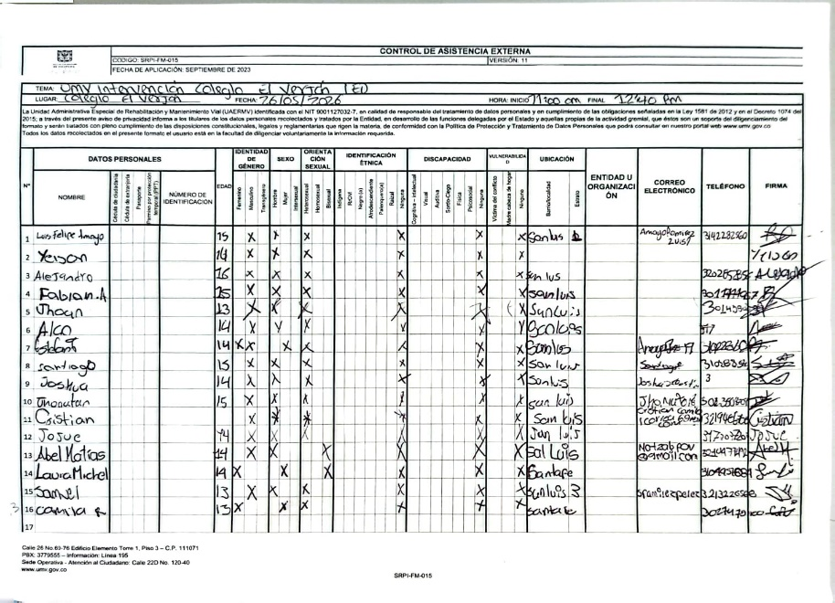 8.Listado de asistencia:
 | 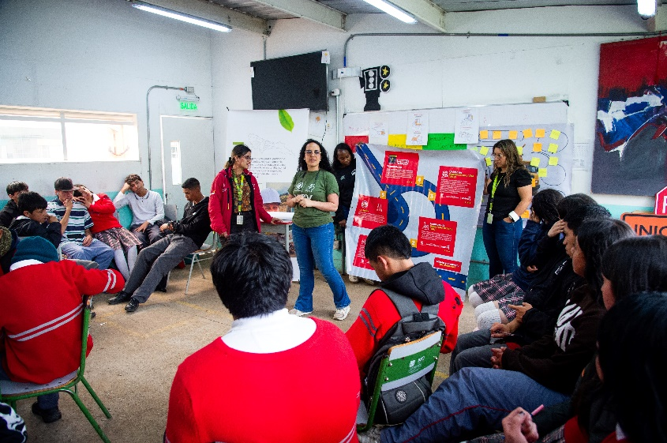 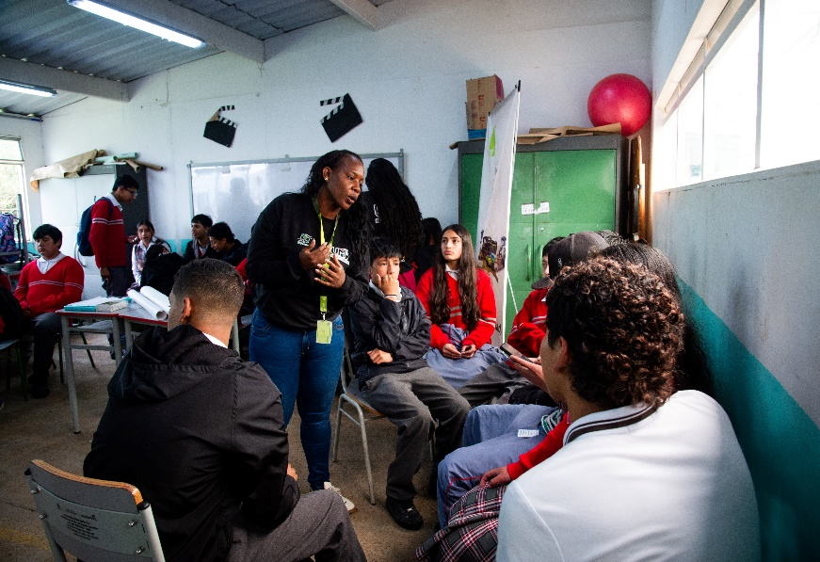 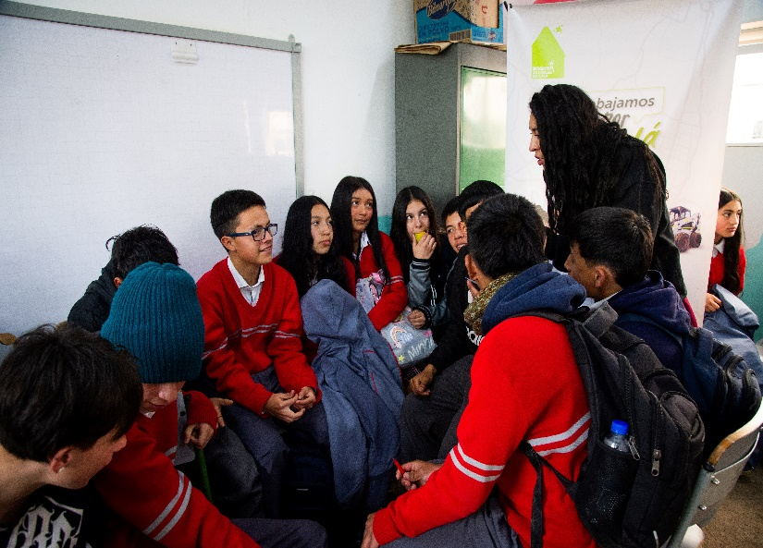 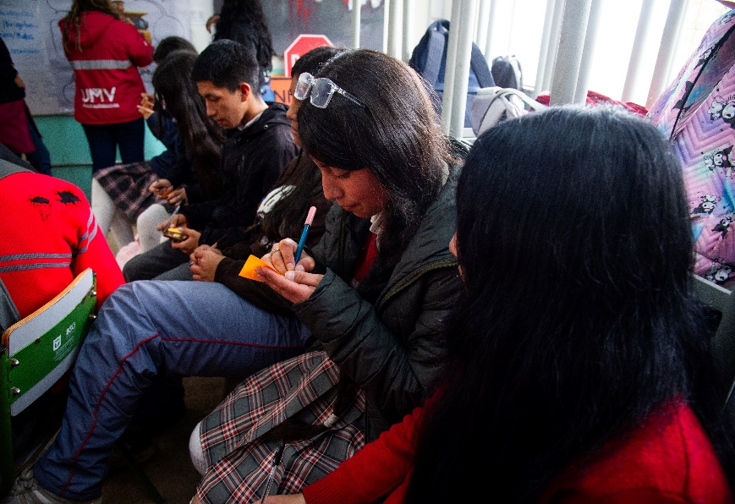 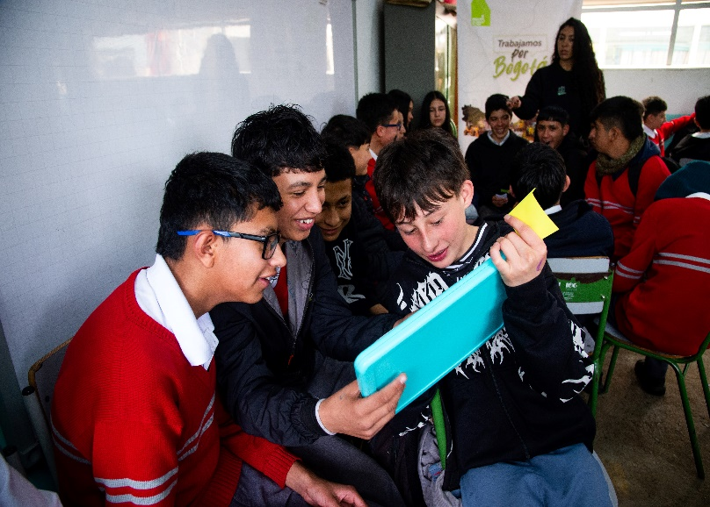 9. Registro Fotográfico:

Nombre de la persona que sistematiza: | Ginna Marcela Reyes | Nombre del/la moderador/a del diálogo ciudadano: | Sandra Lorena Riascos Yudhy Lorena Sarmiento Esthefany Arias Azucena Salazar Ginna Marcela Reyes
Correo electrónico: | ginna.reyes@umv.gov.co | Correo electrónico: | sandra.riascos@umv.gov.co yudhy.sarmiento@umv.gov.co sthefany.arias@umv.gov.co Azucena.salazar@umv.gov.co ginna.reyes@umv.gov.co

